Hoja1
PRODUCCIONES DEKORARTE S.A.S.
NIT. 900,645,501-1
TEL 467 4072
Proyecto: El bolero de rubén . Supervisor: Anthony Gonzalez .. Departamento: Utilería . Responsable: Andrés Barón .
No. | IMAGEN | DESCRIPCION | ESTADO | # | VALOR | ANOTACIONES
1 | 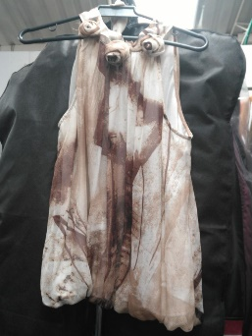 | Blusa | Perfecto | 1 | - | Vestuario
2 | 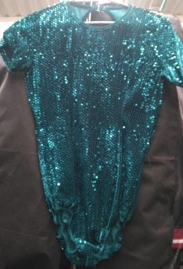 | Blusa | Perfecto | 1 | - | Con lentejuelas
3 | 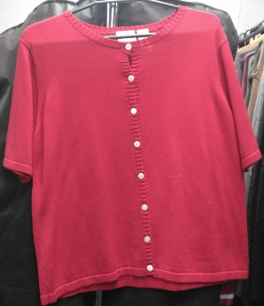 | Blusa | Perfecto | 1 | - | Vestuario
4 | 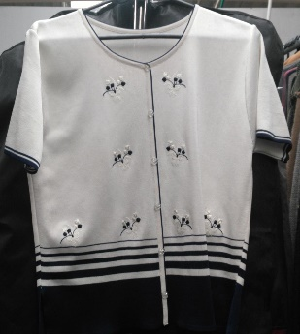 | Blusa | Perfecto | 1 | - | Vestuario
5 | 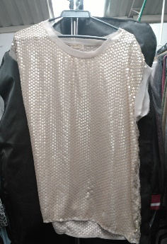 | Camisa | Perfecto | 1 | - | Con lentejuelas
6 | 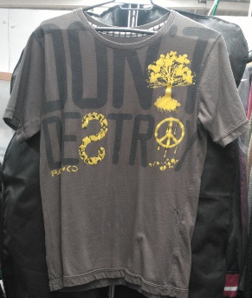 | Camiseta | Perfecto | 1 | - | Vestuario
7 | 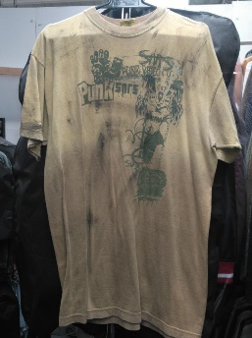 | Camiseta | Perfecto | 1 | - | Sucia
8 | 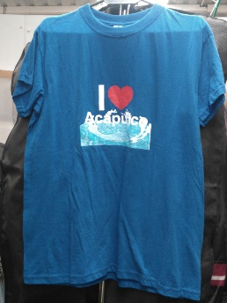 | Camiseta | Perfecto | 1 | - | Vestuario
9 | 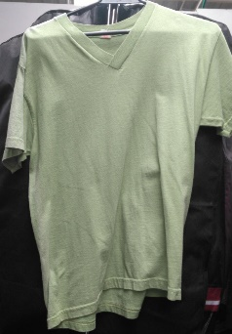 | Camiseta | Perfecto | 1 | - | Vestuario
10 | 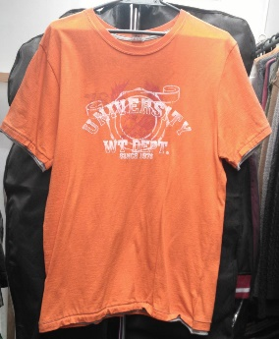 | Camiseta | Perfecto | 1 | - | Vestuario
11 |  | Camisilla | Perfecto | 1 | - | Bordada
12 |  | Camisilla | Perfecto | 1 | - | Vestuario
13 | 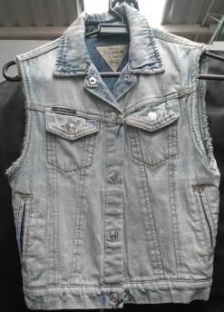 | Chaleco | Perfecto | 1 | - | Vestuario
14 | 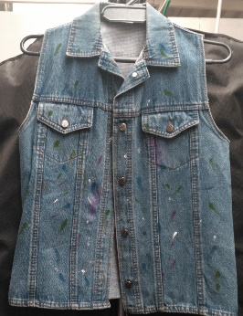 | Chaleco | Perfecto | 1 | - | Vestuario
15 |  | Chaleco | Perfecto | 1 | - | Vestuario
16 |  | Falda | Perfecto | 1 | - | Vestuario
17 | 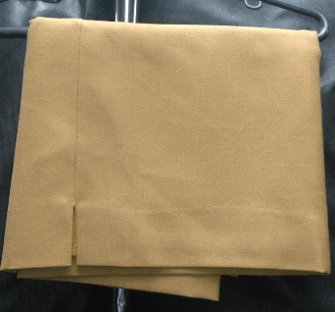 | Falda | Perfecto | 1 | - | Vestuario
18 | 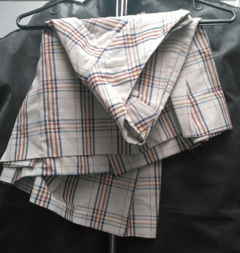 | Falda | Perfecto | 1 | - | Vestuario
19 | 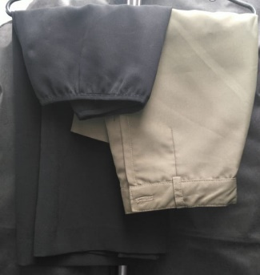 | Faldas | Perfecto | 2 | - | Vestuario
20 |  | Olla pequeña | Perfecto | 1 | - | -
21 |  | Pantalón | Perfecto | 1 | - | Dorado
22 | 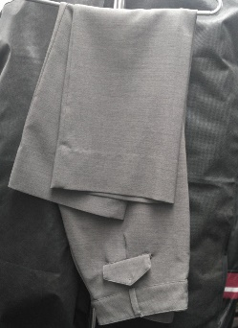 | Pantalón | Perfecto | 1 | - | Vestuario
23 | 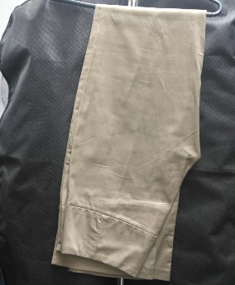 | Pantalón | Perfecto | 1 | - | Vestuario
24 | 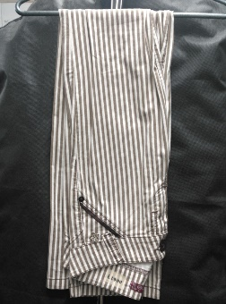 | Pantalón | Perfecto | 1 | - | Vestuario
25 | 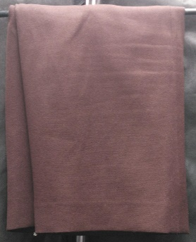 | Prenda | Perfecto | 1 | - | Vestuario
26 |  | Spray | Perfecto | 1 | - | -
27 |  | Vestido | Perfecto | 1 | - | Rojo. Largo
28 |  | Vestido | Perfecto | 1 | - | Negro. Largo
29 |  | Vestido | Perfecto | 1 | - | Morado. Largo.
30 |  | Vestido | Perfecto | 1 | - | Oscuro.
31 |  | Vestido | Perfecto | 1 | - | Morado. Largo.
32 |  | Vestido | Perfecto | 1 | - | Estilo malla

